c4-1
Készítette: | Farkas Sára
Cím: | Magyarország pozíciója eltérő gazdasági-társadalmi fejlettségi rangsorok alapján
Title: | Hungary's positions at various social-economical rankings
Megjegyzés:
Note:
Forrás: | WEF, 2014; WEF, 2015;VB, 2012; VB, 2014; ENSZ, 2013; ENSZ, 2015; TI, 2014; LI, 2014;
Source: | WEF, 2014; WEF, 2015;WB, 2012; WB, 2014; UN, 2013; UN, 2015; TI, 2014; LI, 2014;
 | 4
Tengelyfelirat: | bal tengely
 | Százalék
 | Percentage
 |  | Magyarország relatív pozíciója (a sorrendben megelőzött országok %-ban) | Mutató jellege | Helyezés / Vizsgált országok száma
 |  | Hungary's relative position (the proportion of the overtaken countries in percentage of the total statistical population, %) | Index character | Position / Number of the ranked countries
Környezeti Teljesítmény Index (YALE, WEF) 2014 | Environmental Performance Index (YALE, WEF) 2014 | 84.27 | Környezet | 28/178
Tudásgazdaság Index (VB) 2012 | Knowledge Economy Index (WB) 2012 | 81.51 | Tudásgazdaság | 27/146
Az egyenlőtlenség tényezőjével módosított Emberi Fejlődési Index (ENSZ) 2013 | Inequality Adjusted Human Development Index (UN) 2013 | 75.17 | Társadalmi előrehaladás | 36/145
Korrupciós Index (TI) 2014 | Corruption Perceptions Index (TI) 2014 | 73.14 | Feketegazdaság becsült aránya | 47/175
Legatum Prosperity Index (LI) 2014 | Legatum Prosperity Index (LI) 2014 | 72.54 | Komplex fejlettség, társadalmi jólét | 39/142
Doing Business Index (VB) 2014 | Doing Business Index (WB) 2014 | 71.43 | Versenyképesség | 54/189
Gazdasági Szabadság Index (ENSZ) 2015 | Index of Economic Freedom (UN) 2015 | 69.66 | Gazdasági szabadság | 54/178
Nemek közötti Egyenlőtlenségek Indexe (ENSZ) 2013 | Gender Inequality Index (UN) 2013 | 69.59 | Esélyegyenlőség | 45/148
GDP/fő alapján 2013 | GDP per capita 2013 | 64.58 | Bruttó hazai termék | 51/144
Hálózati Felkészültségi Index (WEF) 2015 | Networked Readiness Index (WEF) 2015 | 62.94 | Tudásgazdaság | 53/143
Globális Versenyképességi Index (WEF) 2014-2015 | Global Competitiveness Index (WEF) 2014-2015 | 58.33 | Globális versenyképességi rangsor | 60/144

c4-2
Készítette: | Farkas Sára
Cím: | A Legatum Prosperity Index (LPI) globális rangsorában elfoglalt relatív pozíció változása
Title: | Relative position changes in the Legatum Prosperity Index (LPI) global ranking
Megjegyzés: | LPI relatív pozíció: a rangsorban megelőzött országok számának aránya a teljes sokaságban (%) (A rangsorolt országok köre időben változott)
Note: | LPI relative position: the number of overtaken countries in proportion of the total statistical population (%) (The range of countries ranked changed in time)
Forrás: | Legatum Institute, 2014: The Legatum Prosperity Index
Source: | Legatum Institute, 2014: The Legatum Prosperity Index
 | 4.1
Tengelyfelirat: | bal tengely
 | Százalék
 | Percentage

Legatum Prosperity Index rangszám a rangsorban megelőzött országok aránya a teljes sokaságban (%) | LPI dimension ranks in the percentage of the number of the overtaken countries (%) | 2009 | 2010 | 2011 | 2012 | 2013 | 2014
Csehország | Czech Republic | 78.181818182 | 78.181818182 | 76.363636364 | 80.281690141 | 79.577464789 | 79.577464789
Görögország | Greece | 67.272727273 | 64.545454545 | 63.636363636 | 65.492957746 | 61.971830986 | 58.450704225
Lengyelország | Poland | 74.545454545 | 73.636363636 | 74.545454545 | 77.464788732 | 76.056338028 | 78.169014085
Magyarország | Hungary | 65.454545455 | 69.090909091 | 67.272727273 | 72.535211268 | 71.126760563 | 72.535211268
Olaszország | Italy | 76.363636364 | 77.272727273 | 72.727272727 | 76.76056338 | 77.464788732 | 73.943661972
Portugália | Portugal | 77.272727273 | 76.363636364 | 77.272727273 | 81.690140845 | 80.985915493 | 80.985915493
Románia | Romania | 56.363636364 | 53.636363636 | 47.272727273 | 57.746478873 | 61.267605634 | 57.746478873
Spanyolország | Spain | 81.818181818 | 79.090909091 | 79.090909091 | 83.802816901 | 83.802816901 | 81.690140845
Szlovákia | Slovakia | 66.363636364 | 66.363636364 | 70.909090909 | 74.647887324 | 73.23943662 | 75.352112676

c4-3
Készítette: | Farkas Sára
Cím: | Magyarország relatív pozíciója a Legatum Prosperity Index (LPI) globális rangsorában a további visegrádi országok (V3) és Románia átlagának tükrében, 2014
Title: | Hungary's relative position in the Legatum Prosperity Index (LPI) global ranking compared to the average rank of additional visegrad countries (V3) and Romania, 2014
Megjegyzés: | LPI relatív pozíció: a rangsorban megelőzött országok számának aránya a teljes sokaságban (%) (A rangsorolt országok köre időben változott)
Note: | LPI relative position: the number of overtaken countries in proportion of the total statistical population (%) (The range of countries ranked changed in time)
Forrás: | Legatum Institute, 2014: The Legatum Prosperity Index
Source: | Legatum Institute, 2014: The Legatum Prosperity Index
 | 4.1
Tengelyfelirat: | bal tengely
 | Százalék
 | Percentage

Legatum Prosperity Index rangszám a rangsorban megelőzött országok aránya a teljes sokaságban, 2014 (%) |  | Gazdaság | Vállalkozói szellem és lehetőségek | Kormányzás | Oktatás | Egészség | Személyes szabadság | Társadalmi tőke | Biztonság és védelem
LPI dimension ranks in the percentage of the number of the overtaken countries (%) 2014 |  | Economy | Entrepreneurship & Opportunity | Governance | Education | Health | Personal freedom | Social capital | Safety & Security
Magyarország | Hungary | 51.408450704 | 66.901408451 | 73.943661972 | 77.464788732 | 75.352112676 | 70.422535211 | 47.183098592 | 73.943661972
Átlag (Cseho., Lengyelo., Szlovákia, Románia) | Average (Czech Republic, Poland, Slovakia, Romania) | 60.563380282 | 73.063380282 | 66.725352113 | 77.816901408 | 72.887323944 | 54.577464789 | 53.521126761 | 78.521126761

c4-4
Készítette: | Farkas Sára
Cím: | Az egyenlőtlenség tényezőjével módosított humán fejlettségi mutató (IHDI) globális rangsorában elfoglalt relatív pozíció változása
Title: | Relative position changes in the Inequality Adjusted Human Development Index (IHDI) global ranking
Megjegyzés: | IHDI relatív pozíció: a rangsorban megelőzött országok számának aránya a teljes sokaságból (%) (A rangsorolt országok köre időben változott)
Note: | IHDI relative position: the number of overtaken ranked countries in proportion of the total statistical population (%)
Forrás: | Egyesült Nemzetek Szervezete: Emberi Fejlődési Jelentés 2014, 2013, 2011, 2010
Source: | United Nations: Human Development Report 2014, 2013, 2011, 2010
 | 4.1
Tengelyfelirat: | bal tengely
 | Százalék
 | Percentage

Inequality Adjusted Human Development Index rangszám a rangsorban megelőzött országok aránya a teljes sokaságban (%) | Inequality Adjusted Human Development Index rank in the percentage of the number of the overtaken countries (%) | 2010 | 2011 | 2012 | 2013
Csehország | Czech Republic | 85.611510791 | 86.363636364 | 85.606060606 | 86.896551724
Görögország | Greece | 82.73381295 | 76.515151515 | 75.757575758 | 80
Lengyelország | Poland | 71.223021583 | 70.454545455 | 70.454545455 | 74.482758621
Magyarország | Hungary | 76.258992806 | 73.484848485 | 74.242424242 | 75.172413793
Olaszország | Italy | 79.856115108 | 80.303030303 | 78.03030303 | 81.379310345
Portugália | Portugal | 71.942446043 | 68.939393939 | 68.181818182 | 71.724137931
Románia | Romania | 66.18705036 | 62.878787879 | 59.090909091 | 65.517241379
Spanyolország | Spain | 85.611510791 | 84.090909091 | 81.818181818 | 82.068965517
Szlovákia | Slovakia | 82.73381295 | 78.787878788 | 78.03030303 | 80.689655172

c4-5
Készítette: | Farkas Sára
Cím: | Az Egyenlőtlenség tényezőjével módosított Humán Fejlettségi Mutató (IHDI) dimenzióinak értéke és a GDP változása Magyarországon
Title: | Dimension score changes in the Inequality Adjusted Human Development Index (IHDI) and GDP per Capita in Hungary
Megjegyzés: | IHDI és HDI relatív pozíció: a rangsorban megelőzött országok számának aránya a teljes sokaságból (%) (A rangsorolt országok köre időben változott)
Note: | IHDI and HDI relative position: the number of overtaken ranked countries in proportion of the total statistical population (%)
Forrás: | Egyesült Nemzetek Szervezete: Emberi Fejlődési Jelentés 2014, 2013, 2011, 2010
Source: | United Nations: Human Development Report 2014, 2013, 2011, 2010
 | 4.1
Tengelyfelirat: | bal tengely | jobb tengely
 | Dimenzió érték | GDP (Bázis év 2010)
 | Dimension score | GDP (Base year 2010)

Inequality Adjusted Human Development Index rangszámát felépítő magyarországi értékei |  | Az egyenlőtlenség tényezőjével módosított születéskor várható élettartam |  |  |  | Az egyenlőtlenség tényezőjével módosított oktatási index |  |  |  | Az egyenlőtlenség tényezőjével módosított jövedelmi index
Inequality Adjusted Human Development Index dimension scores in Hungary |  | Inequality adjusted life expectancy index |  |  |  | Inequality adjusted in education index |  |  |  | Inequality adjusted income index
 |  | 2010 | 2011 | 2012 | 2013 | 2010 | 2011 | 2012 | 2013 | 2010 | 2011 | 2012 | 2013
Magyarország |  | 0.796 | 0.809 | 0.81 | 0.795 | 0.815 | 0.831 | 0.854 | 0.777 | 0.614 | 0.65 | 0.658 | 0.703

 |  | 2010 | 2011 | 2012 | 2013
Bruttó hazai termék (reál GDP, Bázisév 2010) | Gross domestic Product (real GDP, Base year 2010) | 100 | 101.82767624 | 100.52219321 | 101.82767624

c4-6
Készítette: | Farkas Sára
Cím: | Magyarország értékeinek változása az egyenlőtlenség tényezőjével módosított humán fejlettségi mutató (IHDI) dimenzióiban a további visegrádi országok (V3) és Románia átlagának tükrében, 2013
Title: | Hungary's dimension scores in the Inequality Adjusted Human Development Index (IHDI) compared to the average score of additional visegrad countries (V3) and Romania, 2013
Megjegyzés:
Note:
Forrás: | Egyesült Nemzetek Szervezete: Emberi Fejlődési Jelentés 2014
Source: | United Nations: Human Development Report 2014
 | 4.1
Tengelyfelirat: | IHDI érték | Az egyenlőtlenség tényezőjével módosított születéskor várható élettartam | Az egyenlőtlenség tényezőjével módosított oktatási index | Az egyenlőtlenség tényezőjével módosított jövedelmi index
 | IHDI score | Inequality-adjusted life expectancy | Inequality-adjusted education | Inequality-adjusted income

Inequality Adjusted Human Development Index értékei, 2013 |  | Az egyenlőtlenség tényezőjével módosított születéskor várható élettartam | Az egyenlőtlenség tényezőjével módosított oktatási index | Az egyenlőtlenség tényezőjével módosított jövedelmi index
Inequality Adjusted Human Development Index score values, 2013 |  | Inequality-adjusted life expectancy | Inequality-adjusted education | Inequality-adjusted income
Magyarország | Hungary | 0.795 | 0.777 | 0.703
Átlag (Csehország, Lengyelország, Szlovákia, Románia) | Average (Czech Republic, Poland, Slovakia, Romania) | 0.80825 | 0.78325 | 0.697

c4-7
Készítette: | Csillik Péter
Cím: | A WEF rangsorban betöltött relatív pozíciók változása a Club Med, valamint a Visegrádi négyek országaiban és Romániában, 2006-2015
Title: | Relative position changes of Club Med countires, Visegrad group and Romania in WEF global ranking, 2006-2015
Megjegyzés: | Relatív pozíció: a rangsorban megelőzött országok számának aránya a teljes sokaságban (%) (A rangsorolt országok köre időben változott)
Note: | Relative position: the number of overtaken countries in proportion of the total statistical population (%) (The range of countries ranked changed in time)
Forrás: | The Global Competitiveness Index Historical Dataset © 2015-2016 World Economic Forum
Source: | The Global Competitiveness Index Historical Dataset © 2015-2016 World Economic Forum
 | 4.2
Tengelyfelirat: | bal tengely
 | Százalék
 | Percentage

Relative positions in WEF global ranking (%) | Czech Republic | Greece | Hungary | Italy | Poland | Portugal | Romania | Slovakia | Spain
 | Csehország | Görögország | Magyarország | Olaszország | Lengyelország | Portugália | Románia | Szlovákia | Spanyolország
2006-2007 | 74.59 | 50.00 | 68.85 | 61.48 | 63.11 | 64.75 | 40.16 | 70.49 | 76.23
2007-2008 | 74.81 | 50.38 | 64.12 | 64.89 | 61.07 | 69.47 | 43.51 | 68.70 | 77.86
2008-2009 | 75.37 | 50.00 | 53.73 | 63.43 | 60.45 | 67.91 | 49.25 | 65.67 | 78.36
2009-2010 | 76.69 | 46.62 | 56.39 | 63.91 | 65.41 | 67.67 | 51.88 | 64.66 | 75.19
2010-2011 | 74.10 | 40.29 | 62.59 | 65.47 | 71.94 | 66.91 | 51.80 | 56.83 | 69.78
2011-2012 | 73.24 | 36.62 | 66.20 | 69.72 | 71.13 | 68.31 | 45.77 | 51.41 | 74.65
2012-2013 | 72.92 | 33.33 | 58.33 | 70.83 | 71.53 | 65.97 | 45.83 | 50.69 | 75.00
2013-2014 | 68.92 | 38.51 | 57.43 | 66.89 | 71.62 | 65.54 | 48.65 | 47.30 | 76.35
2014-2015 | 74.31 | 43.75 | 58.33 | 65.97 | 70.14 | 75.00 | 59.03 | 47.92 | 75.69
2015-2016 | 77.86 | 42.14 | 55.00 | 69.29 | 70.71 | 72.86 | 62.14 | 52.14 | 76.43

 | Czech Republic | Greece | Hungary | Italy | Poland | Portugal | Romania | Slovakia | #REF! | Spain
2006-2007 | 74.59 | 50.00 | 68.85 | 61.48 | 63.11 | 64.75 | 40.16 | 70.49 | 1 | 76.23
2007-2008 | 74.81 | 50.38 | 64.12 | 64.89 | 61.07 | 69.47 | 43.51 | 68.70 |  | 77.86
2008-2009 | 75.37 | 50.00 | 53.73 | 63.43 | 60.45 | 67.91 | 49.25 | 65.67 |  | 78.36
2009-2010 | 76.69 | 46.62 | 56.39 | 63.91 | 65.41 | 67.67 | 51.88 | 64.66 |  | 75.19
2010-2011 | 74.10 | 40.29 | 62.59 | 65.47 | 71.94 | 66.91 | 51.80 | 56.83 |  | 69.78
2011-2012 | 73.24 | 36.62 | 66.20 | 69.72 | 71.13 | 68.31 | 45.77 | 51.41 |  | 74.65
2012-2013 | 72.92 | 33.33 | 58.33 | 70.83 | 71.53 | 65.97 | 45.83 | 50.69 |  | 75.00
2013-2014 | 68.92 | 38.51 | 57.43 | 66.89 | 71.62 | 65.54 | 48.65 | 47.30 |  | 76.35
2014-2015 | 74.31 | 43.75 | 58.33 | 65.97 | 70.14 | 75.00 | 59.03 | 47.92 |  | 75.69
2015-2016 | 77.86 | 42.14 | 55.00 | 69.29 | 70.71 | 72.86 | 62.14 | 52.14 |  | 76.43

c4-8
Készítette: | Csillik Péter
Cím: | Magyarország versenyképességi részindex értékei a WEF versenyképességi pillérei szerint, 2015-2016
Title: | Subindicies of competitiveness for Hungary for WEF competitiveness pillars, 2015-2016
Megjegyzés:
Note:
Forrás: | The Global Competitiveness Index Historical Dataset © 2015-2016 World Economic Forum
Source: | The Global Competitiveness Index Historical Dataset © 2015-2016 World Economic Forum
 | 4.2
Tengelycím | Érték
 | Score
2015-2016 |  | Magyarország 2015-2016 | Átlag (Cseho., Lengyelo., Szlovákia, Románia) 2015-2016
2015-2016 |  | Hungary 2015-2016 | Average (Czech Republic, Poland, Slovakia, Romania) 2015-2016
Intézmények | Institutions | 3.52 | 3.81
Infrastruktúra | Infrastructure | 4.51 | 4.22
Makrogazdasági környezet | Macroeconomic environment | 4.94 | 5.43
Egészségügy, alapfokú oktatás | Health and primary education | 5.71 | 5.99
Felsőoktatás, képzés | Higher education and training | 4.56 | 4.83
Termékpiac | Goods market efficiency | 4.29 | 4.46
Munkapiac | Labor market efficiency | 4.15 | 4.14
Pénzpiac | Financial market development | 3.93 | 4.33
Technológiai készség | Technological readiness | 4.60 | 4.87
Piacméret | Market size | 4.32 | 4.55
Üzleti kifinomultság | Business sophistication | 3.70 | 4.09
Innováció | Innovation | 3.44 | 3.41

c4-8_prezi
Készítette: | Csillik Péter
Cím: | Magyarország versenyképességi részindex értékei a WEF versenyképességi pillérei szerint, 2015-2016
Title: | Subindicies of competitiveness for Hungary for WEF competitiveness pillars, 2015-2016
Megjegyzés:
Note:
Forrás: | The Global Competitiveness Index Historical Dataset © 2015-2016 World Economic Forum
Source: | The Global Competitiveness Index Historical Dataset © 2015-2016 World Economic Forum
 | 4.2
Tengelycím | Érték
 | Score
2015-2016 |  | Magyarország 2015-2016 | Átlag (Cseho., Lengyelo., Szlovákia, Románia) 2015-2016
2015-2016 |  | Hungary 2015-2016 | Average (Czech Republic, Poland, Slovakia, Romania) 2015-2016
Intézmények | Institutions | 3.52 | 3.81
Infrastruktúra | Infrastructure | 4.51 | 4.22
Makrogazdasági környezet | Macroeconomic environment | 4.94 | 5.43
Egészségügy, alapfokú oktatás | Health and primary education | 5.71 | 5.99
Felsőoktatás, képzés | Higher education and training | 4.56 | 4.83
Termékpiac | Goods market efficiency | 4.29 | 4.46
Munkapiac | Labor market efficiency | 4.15 | 4.14
Pénzpiac | Financial market development | 3.93 | 4.33
Technológiai készség | Technological readiness | 4.60 | 4.87
Piacméret | Market size | 4.32 | 4.55
Üzleti kifinomultság | Business sophistication | 3.70 | 4.09
Innováció | Innovation | 3.44 | 3.41

c4-9
Készítette: | Csillik Péter
Cím: | Magyarország értékeinek változása az IMD mutató dimenzióiban, 2015
Title: | Hungary's score changes in IMD index, 2015
Megjegyzés:
Note:
Forrás: | IMD World Competitiveness Center, 2015
Source: | IMD World Competitiveness Center, 2015
 | 4.2
Tengelycímek | Gazdasági teljesítmény | Kormányzati hatékonyság | Üzleti hatékonyság | Infrastruktúra
 | Economic Performance | Government Efficiency | Business Efficiency | Infrastructure

rangsorból származtatott pontok,2015
 |  | Economic Performance | Government Efficiency | Business Efficiency | Infrastructure
Hungary | Magyarország | 72.131147541 | 11.5 | 6.6 | 36.1
Average (Czech Republic, Poland, Slovakia, Romania) | Átlag (Cseho., Lengyelo., Szlovákia, Románia) | 34.426229508 | 36.9 | 35.7 | 41.0

c4-10
Készítette: | Csillik Péter
Cím: | Magyarország és a visegrádi országok, valamint Románia pozíciója a Doing Business (DB) 2015. évi rangsorában
Title: | Position of Hungary, the Visegrád countries and Romania in the 2015 ranking of Doing Business (DB)
Megjegyzés:
Note:
Forrás: | Világbank, Doing Business Jelentés, 2015
Source: | World Bank, Doing Business Report, 2015
 | 4.2
Tengelyfelirat | Érték
 | Score

 |  | Üzletindítás | Építési engedély | Elektromosság-hoz jutás | Tulajdon-bejegyzés | Hitelhez jutás | Kisbefektető védelme | Adófizetés | Külkeres-kedelem | Szerződések kikényszerítése | Fizetésképtelenség kezelése
 |  | Starting a business | Dealing with construction permits | Getting electricity | Registering property | Getting credit | Protecting minority investors | Paying taxes | Trading across borders | Enforcing contracts | Resolving insolvency
Magyarország, 2015 | Hungary | 90.04 | 69.37 | 55.10 | 78.04 | 75.00 | 47.50 | 73.27 | 76.48 | 73.36 | 49.78
Cseho., Lengyelo., Szlovákia, Románia átlaga, 2015 | Average (Czech Republic, Poland, Slovakia, Romania) | 86.83 | 64.06 | 66.11 | 82.11 | 73.75 | 57.29 | 73.21 | 78.46 | 65.62 | 68.97

c4-10_prezihez
Készítette: | Csillik Péter
Cím: | Magyarország és a visegrádi országok, valamint Románia pozíciója a Doing Business (DB) 2015. évi rangsorában
Title: | Position of Hungary, the Visegrád countries and Romania in the 2015 ranking of Doing Business (DB)
Megjegyzés:
Note:
Forrás: | Világbank, Doing Business Jelentés, 2015
Source: | World Bank, Doing Business Report, 2015
 | 4.2
Tengelyfelirat | Érték
 | Score

 |  | Üzletindítás | Építési engedély | Elektromossághoz jutás | Tulajdonbejegyzés | Hitelhez jutás | Kisbefektető védelme | Adófizetés | Külkereskedelem | Szerződések kikényszerítése | Fizetésképtelenség kezelése
 |  | Starting a business | Dealing with construction permits | Getting electricity | Registering property | Getting credit | Protecting minority investors | Paying taxes | Trading across borders | Enforcing contracts | Resolving insolvency
Magyarország, 2015 | Hungary | 90.04 | 69.37 | 55.10 | 78.04 | 75.00 | 47.50 | 73.27 | 76.48 | 73.36 | 49.78
Cseho., Lengyelo., Szlovákia, Románia átlaga, 2015 | Average (Czech Republic, Poland, Slovakia, Romania) | 86.83 | 64.06 | 66.11 | 82.11 | 73.75 | 57.29 | 73.21 | 78.46 | 65.62 | 68.97

c4-11
Készítette: | Csillik Péter
Cím: | Doing Business
Title: | Score changes in Doing Business index, 2010-2015
Megjegyzés: | The higher the score, the easier to operate a business
Note:
Forrás: | Világbank, Doing Business Jelentés, 2015
Source: | World Bank, Doing Business Report, 2015
 | 4.2
Tengelyfelirat | bal tengely
 | pontszám
 | score

 |  | 2010 | 2011 | 2012 | 2013 | 2014 | 2015
Czech Republic | Csehország | 62.56 | 67.11 | 67.64 | 68.79 | 69.75 | 70.95
Greece | Görögország | 62.15 | 60.13 | 60.62 | 62.57 | 64.99 | 66.70
Hungary | Magyarország | 65.32 | 67.15 | 66.89 | 67.03 | 66.82 | 68.79
Italy | Olaszország | 65.63 | 66.00 | 66.34 | 66.86 | 68.19 | 68.48
Poland | Lengyelország | 62.35 | 64.38 | 65.18 | 71.15 | 73.36 | 73.56
Portugal | Portugália | 71.42 | 73.84 | 74.80 | 76.19 | 76.02 | 76.03
Romania | Románia | 64.14 | 63.92 | 63.94 | 65.42 | 68.48 | 70.22
Slovakia | Szlovákia | 68.88 | 70.17 | 70.17 | 71.30 | 71.73 | 71.83
Spain | Spanyolország | 70.75 | 70.82 | 72.73 | 72.97 | 72.24 | 73.17

c4-12
Készítette: | Farkas Sára
Cím: | Budapest relatív pozíciója különböző városi indexek rangsorában (%)*
Title: | Relative position of Budapest in various city ranking (%)*
Megjegyzés: | * A rangsorban megelőzött országok százaléka. **A Budapestet megelőző országok százaléka.
Note: | *The number of overtaken cities in proportion of the total statistical population (%) **The number of cities which overtook Budapest in proportion of the total statistical population (%)
Forrás: | EIU 2012, 2013, 2014; QFC 2015; GIA 2014; Mercer 2015; Transparency International 2014; ENSZ 2013; 2014;
Source: | EIU 2012, 2013, 2014; QFC 2015; GIA 2014; Mercer 2015; Transparency International 2014; UN 2013; 2014;
 | 4.3
Tengelyfelirat: | bal tengely
 | Százalék
 | Percentage
 | Budapest relatív pozíciója különböző városi indexek rangsorában (%)*
 | Relative position of Budapest in various city rankings (%)*
Global Innovation Cities Index (64/445), 2014 | 85.6
Mercer Quality of Living Rankings (75/230), 2015 | 63.1
EIU Liveability Index (50/140), 2014 | 64.3
Mercer Cost of Living Ranking (170/207), 2015** | 82.1
EIU Spatially Adjusted Liveability Index (24/70), 2012 | 65.7
UN-HABITAT City Prosperity Index (21/69), 2013 | 69.6
EIU Global City Competitiveness (35/120), 2013 | 70.8
Siemens European Green Cities Index (17/30), 2012 | 43.3
Global Financial Centres Index (76/82), 2015 | 7.3

c3-18
Készítette: | Gutpintér Júlia
Cím: | Születéskor várható élettartam és az egy főre jutó GDP Magyarország megyéiben (2013)
Title: | Average life expectancy at birth and per capita GDP in the counties of Hungary (2013)
Megjegyzés:
Note:
Forrás: | KSH STADAT 6.1.7, 6.3.1.2
Source: | HCSO STADAT 6.1.7, 6.3.1.2
 | 3

 | szvet_2013
6439.3824116 | 76.665
2518.0055106 | 75.505
2929.3307574 | 74.885
3067.3953124 | 74.44
2144.781568 | 76.105
3652.195008 | 75.89
2912.6960779 | 75.31
2405.8714119 | 76.33
1983.6432236 | 75.25
1892.403505 | 74.265
2329.4419769 | 75.325
1924.2950781 | 73.255
2076.3480197 | 75.345
1291.2686304 | 74.57
2169.1950569 | 75.84
1985.6130615 | 74.485
1623.7831457 | 74.75
2204.0658859 | 74.98
1753.9196363 | 74.805
2227.9499608 | 76.07
County | GDP per capita | Life expectancy at birth (average)
Budapest | 6439.4 | 76.66
Pest | 2518.0 | 75.51
Fejér | 2929.3 | 74.88
Komárom-Esztergom | 3067.4 | 74.44
Veszprém | 2144.8 | 76.10
Győr-Moson-Sopron | 3652.2 | 75.89
Vas | 2912.7 | 75.31
Zala | 2405.9 | 76.33
Baranya | 1983.6 | 75.25
Somogy | 1892.4 | 74.27
Tolna | 2329.4 | 75.32
Borsod-Abaúj-Zemplén | 1924.3 | 73.26
Heves | 2076.3 | 75.35
Nógrád | 1291.3 | 74.57
Hajdú-Bihar | 2169.2 | 75.84
Jász-Nagykun-Szolnok | 1985.6 | 74.49
Szabolcs-Szatmár-Bereg | 1623.8 | 74.75
Bács-Kiskun | 2204.1 | 74.98
 | szvet_2013
6439.3824116 | 76.665
2518.0055106 | 75.505
2929.3307574 | 74.885
3067.3953124 | 74.44
2144.781568 | 76.105
3652.195008 | 75.89
2912.6960779 | 75.31
2405.8714119 | 76.33
1983.6432236 | 75.25
1892.403505 | 74.265
2329.4419769 | 75.325
1924.2950781 | 73.255
2076.3480197 | 75.345
1291.2686304 | 74.57
2169.1950569 | 75.84
1985.6130615 | 74.485
1623.7831457 | 74.75
2204.0658859 | 74.98
1753.9196363 | 74.805
2227.9499608 | 76.07
Békés | 1753.9 | 74.81
Csongrád | 2227.9 | 76.07

c3-19
Készítette: | Gutpintér Júlia
Cím: | Születéskor várható élettartam Magyarország megyéiben
Title: | Average life expectancy at birth (2005, 2010, 2014)
Megjegyzés:
Note:
Forrás: | KSH STADAT 6.1.7, KSH Területi Statisztikai Évkönyv 2005 1.6.
Source: | HCSO STADAT 6.1.7, HCSO Regional Statistical Yearbook of Hungary 2005 1.6.
 | 3

 | 2014 | 2010 | 2005 | változás 2005-2014
 | 2014 | 2010 | 2005 | change 2005-2014
Budapest | 77.09 | 75.57 | 74.07 | 3.02
Veszprém | 76.04 | 74.85 | 73.26 | 2.78
Győr-Moson-Sopron | 76.01 | 75.18 | 73.96 | 2.05
Csongrád | 75.97 | 74.87 | 72.99 | 2.98
 | 2014 | 2010 | 2005 | változás 2005-2014
Budapest | 77.09 | 75.575 | 74.075 | 3.015
Veszprém | 76.04 | 74.855 | 73.255 | 2.785
Győr-Moson-Sopron | 76.01 | 75.18 | 73.96 | 2.05
Csongrád | 75.97 | 74.865 | 72.99 | 2.98
Zala | 75.885 | 74.72 | 73.38 | 2.505
Pest | 75.845 | 74.85 | 73.06 | 2.785
Fejér | 75.64 | 74.2 | 72.91 | 2.73
Hajdú-Bihar | 75.63 | 74.34 | 72.535 | 3.095
Magyarország | 75.52 | 74.305 | 72.745 | 2.775
Heves | 75.455 | 73.76 | 72.37 | 3.085
Tolna | 75.405 | 74.135 | 73.07 | 2.335
Baranya | 75.4 | 73.93 | 72.83 | 2.57
Vas | 75.37 | 74.075 | 73.1 | 2.27
Bács-Kiskun | 75.07 | 73.88 | 72.29 | 2.78
Somogy | 74.82 | 73.53 | 72 | 2.82
Komárom-Esztergom | 74.58 | 73.85 | 71.96 | 2.62
Szabolcs-Szatmár-Bereg | 74.525 | 73.155 | 71.245 | 3.28
Békés | 74.45 | 73.81 | 72.37 | 2.08
Nógrád | 74.375 | 73.7 | 72.165 | 2.21
Jász-Nagykun-Szolnok | 74.36 | 73.345 | 72.015 | 2.345
Borsod-Abaúj-Zemplén | 73.67 | 72.36 | 70.735 | 2.935
Zala | 75.88 | 74.72 | 73.38 | 2.50
Pest | 75.85 | 74.85 | 73.06 | 2.78
Fejér | 75.64 | 74.20 | 72.91 | 2.73
Hajdú-Bihar | 75.63 | 74.34 | 72.54 | 3.09
Magyarország | 75.52 | 74.31 | 72.75 | 2.77
Heves | 75.46 | 73.76 | 72.37 | 3.08
Tolna | 75.41 | 74.14 | 73.07 | 2.34
Baranya | 75.40 | 73.93 | 72.83 | 2.57
Vas | 75.37 | 74.08 | 73.10 | 2.27
Bács-Kiskun | 75.07 | 73.88 | 72.29 | 2.78
Somogy | 74.82 | 73.53 | 72.00 | 2.82
Komárom-Esztergom | 74.58 | 73.85 | 71.96 | 2.62
Szabolcs-Szatmár-Bereg | 74.53 | 73.16 | 71.25 | 3.28
Békés | 74.45 | 73.81 | 72.37 | 2.08
Nógrád | 74.38 | 73.70 | 72.16 | 2.21
Jász-Nagykun-Szolnok | 74.36 | 73.35 | 72.02 | 2.34
Borsod-Abaúj-Zemplén | 73.67 | 72.36 | 70.74 | 2.94

c3-20
Készítette: | Gutpintér Júlia
Cím: | Természetes szaporodás, öregedési index és a belföldi és külföldi vándorlási különbözet, 2014
Title: | Natural increase/decrease, ageing index, internal and international net migration in Hungary 2014
Megjegyzés: | Országos szint.
Note: | Country level.
Forrás: | KSH STADAT 6.1.5, 6.1.6
Source: | HCSO STADAT 6.1.5, 6.1.6
 | 3

 | 2001 | 2002 | 2003 | 2004 | 2005 | 2006 | 2007 | 2008 | 2009 | 2010 | 2011 | 2012 | 2013 | 2014
Külföldi vándorlási egyenleggel módosított tényleges szaporodás | -2.5 | -3.2 | -2.5 | -1.9 | -2.1 | -1.0 | -2.1 | -1.4 | -1.7 | -2.9 | -2.8 | -2.3 | -3.2 | -2.2
Természetes és tényleges szaporodás Magyarországon | -3.4 | -3.5 | -4.1 | -3.7 | -3.8 | -3.2 | -3.5 | -3.1 | -3.4 | -4.0 | -4.1 | -3.9 | -3.9 | -3.5
öregedési index | 91.3 | 93.5 | 95.4 | 97.6 | 99.9 | 102.4 | 104.9 | 107.6 | 109.9 | 112.6 | 114.7 | 116.6 | 118.9 | 121.5

 | 2001 | 2002 | 2003 | 2004 | 2005 | 2006 | 2007 | 2008 | 2009 | 2010 | 2011 | 2012 | 2013 | 2014
actual increase/decrease (adjusted with international net migration) | -2.5 | -3.2 | -2.5 | -1.9 | -2.1 | -1.0 | -2.1 | -1.4 | -1.7 | -2.9 | -2.8 | -2.3 | -3.2 | -2.2
natural increase/decrease | -3.4 | -3.5 | -4.1 | -3.7 | -3.8 | -3.2 | -3.5 | -3.1 | -3.4 | -4.0 | -4.1 | -3.9 | -3.9 | -3.5
ageing index | 91.3 | 93.5 | 95.4 | 97.6 | 99.9 | 102.4 | 104.9 | 107.6 | 109.9 | 112.6 | 114.7 | 116.6 | 118.9 | 121.5

 | Külföldi vándorlási egyenleggel módosított tényleges szaporodás | Természetes és tényleges szaporodás Magyarországon | öregedési index
2001 | -2.4976502015 | -3.4489069553 | 91.3
2002 | -3.1983714303 | -3.5466475105 | 93.5
2003 | -2.529233277 | -4.0649379163 | 95.4
2004 | -1.8989535671 | -3.6959000937 | 97.6
2005 | -2.0787017829 | -3.7905971658 | 99.9
2006 | -1.0349138714 | -3.1507135152 | 102.4
2007 | -2.0641860733 | -3.5129050158 | 104.9
2008 | -1.4371119569 | -3.0760531682 | 107.6
2009 | -1.6613371544 | -3.3895229001 | 109.9
2010 | -2.8601934216 | -4.0120907722 | 112.6
2011 | -2.8070364746 | -4.0861529846 | 114.7
2012 | -2.3312658516 | -3.9485456251 | 116.6
2013 | -3.1772709039 | -3.8500643101 | 118.9
2014 | -2.2088958278 | -3.5268953388 | 121.46104406
 | actual increase/decrease (adjusted with international net migration) | natural increase/decrease | ageing index
2001 | -2.4976502015 | -3.4489069553 | 91.3
2002 | -3.1983714303 | -3.5466475105 | 93.5
2003 | -2.529233277 | -4.0649379163 | 95.4
2004 | -1.8989535671 | -3.6959000937 | 97.6
2005 | -2.0787017829 | -3.7905971658 | 99.9
2006 | -1.0349138714 | -3.1507135152 | 102.4
2007 | -2.0641860733 | -3.5129050158 | 104.9
2008 | -1.4371119569 | -3.0760531682 | 107.6
2009 | -1.6613371544 | -3.3895229001 | 109.9
2010 | -2.8601934216 | -4.0120907722 | 112.6
2011 | -2.8070364746 | -4.0861529846 | 114.7
2012 | -2.3312658516 | -3.9485456251 | 116.6
2013 | -3.1772709039 | -3.8500643101 | 118.9
2014 | -2.2088958278 | -3.5268953388 | 121.46104406

c3-21
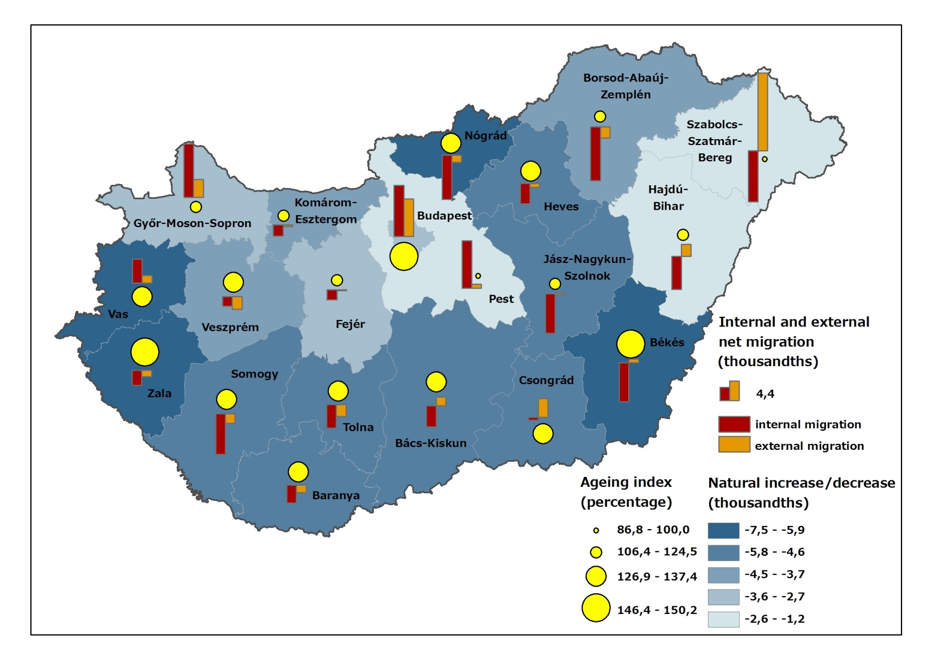
Készítette: | Gutpintér Júlia
Cím: | Természetes szaporodás, öregedési index, a belföldi és külföldi vándorlási különbözet, 2014
Title: | Natural increase/decrease, ageing index, internal and international net migration in Hungary 2014
Megjegyzés: | Megyei szint.
Note: | County level.
Forrás: | KSH STADAT 6.1.5, 6.1.6
Source: | HCSO STADAT 6.1.5, 6.1.6
 | 3

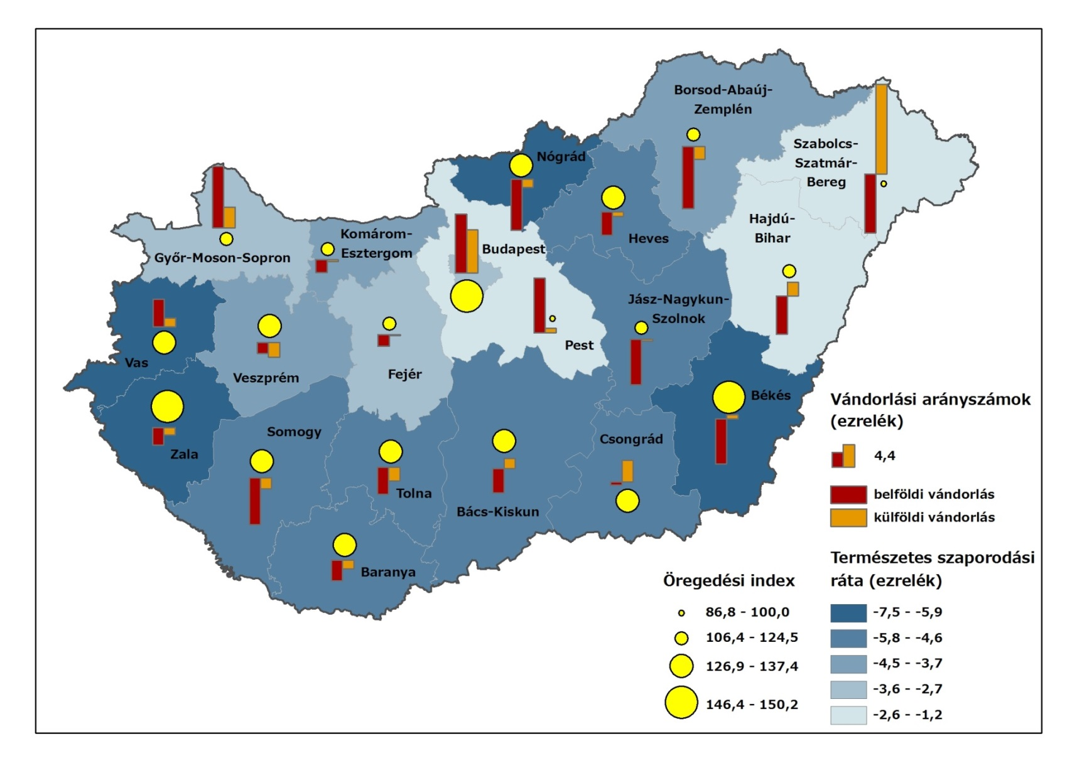
Megye | Természetes szaporodási ráta (2014, ‰) | Belföldi vándorlási különbözet (2014, ‰) | Nemzetközi vándorlási különbözet (2014, ‰) | Öregedési index (2014, %)
Budapest | -2.7 | 5.8 | 4.3 | 146.6
Pest | -1.5 | 5.4 | 0.4 | 93.9
Fejér | -3.2 | -1.1 | -0.1 | 115.5
Komárom-Esztergom | -3.8 | -1.3 | -0.2 | 117.4
Veszprém | -4.2 | -1.1 | -1.5 | 131.0
Győr-Moson-Sopron | -3.0 | 6.1 | 2.1 | 114.9
Vas | -5.9 | 2.7 | 0.9 | 135.2
Zala | -5.9 | -1.7 | -0.7 | 150.2
Baranya | -4.8 | -2.0 | -0.9 | 130.5
Somogy | -5.2 | -4.6 | -1.1 | 134.9
Tolna | -5.0 | -2.7 | -1.4 | 133.1
Borsod-Abaúj-Zemplén | -3.7 | -6.1 | -1.3 | 106.5
Heves | -4.6 | -2.3 | -0.4 | 132.1
Nógrád | -6.7 | -5.0 | -0.8 | 133.7
Hajdú-Bihar | -1.7 | -3.8 | 1.3 | 106.4
Jász-Nagykun-Szolnok | -4.7 | -4.5 | -0.2 | 124.5
Szabolcs-Szatmár-Bereg | -1.2 | -5.8 | 8.8 | 86.8
Bács-Kiskun | -4.8 | -2.4 | 1.0 | 126.9
Békés | -7.5 | -4.4 | 0.4 | 146.4
Csongrád | -4.7 | -0.3 | 2.1 | 137.4

